关系图
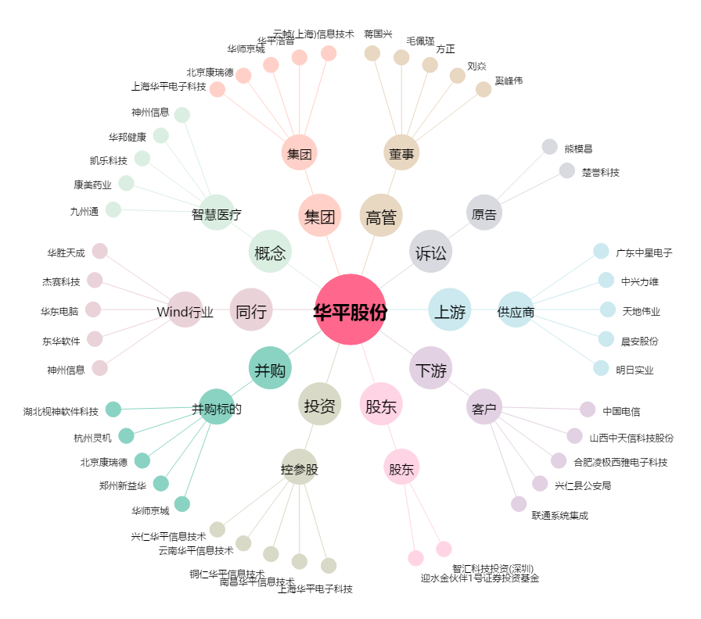
华平股份[300074.SZ] - 关系概览图

